员工差旅明细
 | 【员工差旅报销单】

 |  | 姓名: |  | 张佳怡 |  | 职位: | 助理
 |  | 发生地: |  | 北京 |  | 部门: | 会奖6部
 |  | 发生日期: |  | 2025.6.18-6.20 |  | 报销日期: | 2025.6.23
 |  |  |  |  |  | 团号: | HMEA-250529-SXY200

 | 序号 | 报销项目 | 用途 |  | 实际报销金额 | 合格发票金额 | 不合格发票金额 | 备注
 |  | 交通费 | 大交通 |  | ¥100.00 | 100.00 | 0.00 | 张兆洁、张佳怡
 |  | 交通费 | 大交通 |  | ¥627.00 | 627.00 | 0.00 | 上海回北京补票
 | 1 | 差旅费 | 餐费 |  | 31.68 | 31.68 | 0.00 | 6.18
 | 2 | 差旅费 | 餐费 |  | 50.00 | 50.00 | 0.00 | 6.18
 | 1 | 差旅费 | 餐费 |  | 234.90 | 234.90 | 0.00 | 6.18 三个人餐费
 | 2 | 差旅费 | 餐费 |  | 39.00 | 39.00 | 0.00 | 6.19
 | 2 | 差旅费 | 餐费 |  | 21.07 | 0.00 | 21.07 | 6.19
 | 2 | 差旅费 | 餐费 |  | 92.90 | 92.90 | 0.00 | 6.20 二个人
 | 1 | 差旅费 | 餐费 |  | 43.00 | 0.00 | 43.00 | 6.2
 | 合计 |  |  |  | 1,239.55 | 1175.48 | 64.07

 | 合格发票金额 |  |  |  | 补票金额 |  |  | 报销总金额
 | 1,175.48 |  |  |  | 64.07 |  |  | 1239.55

 | 报销人: | 张佳怡 |  | 总监： | 合规: |  | 财务：

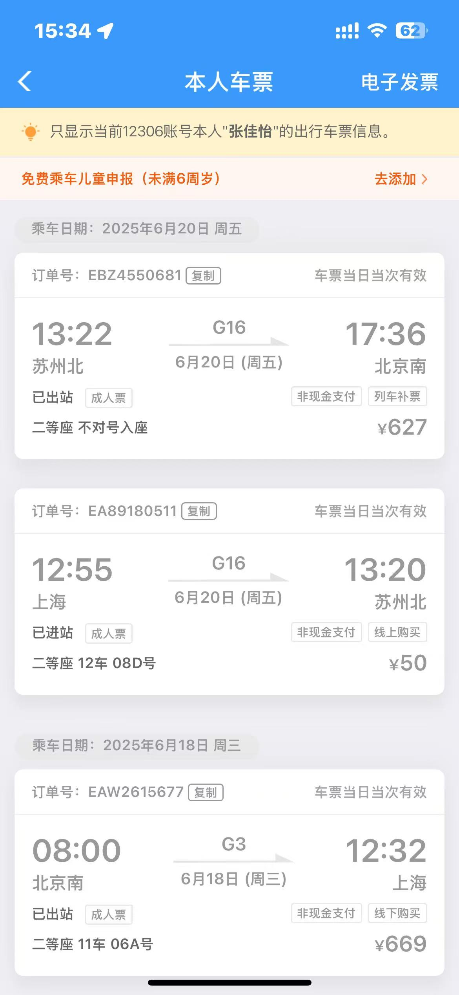

【员工上会补助统计单】

 |  | 姓名: |  | 张佳怡 |  | 职位: | 助理
 |  | 发生地: |  | 北京 |  | 部门: | 会奖6部
 |  | 发生日期: |  | 2025.6.18-6.20 |  | 报销日期: | 2025.6.23
 |  |  |  |  |  | 团号: | HMEA-250529-SXY200

 |  | 出差城市 | 出差起止日期 |  | 每天金额 | 天数 | 合计 | 备注
 | 1 | 上海 | 2025.6.18-6.20 |  | 100.00 | 3.00 | 300.00
 | 合计 |  |  |  |  | 3.00 | 300.00
 | 报销人: | 张佳怡 |  | 总监： | 合规: |  | 财务：

